Fija


Empleados temporales mes de octubre 2022
Reg. No. | NOMBRE | GENERO | DEPARTAMENTO | FUNCION | ESTATUS | SUELDO BRUTO RD$ | AFP | ISR | SFS | Otros Desc. | TOTAL DESCUENTOS | NETO

1 | MAFER ANDREISY REYES SANTOS | F | JURIDICA | ABOGADA | DESIGNADO | 38,500.00 | 1,104.95 | 230.95 | 1,170.40 | 25.00 | 2,531.30 | 35,968.70
2 | JULIO ANTONIO MEJIA | M | JURIDICA | PARALEGAL | DESIGNADO | 20,000.00 | 574.00 | 0.00 | 608.00 | 25.00 | 1,207.00 | 18,793.00
3 | JESSICA VIOLEYMI ALVAREZ SIMINIEL | F | ANTE DESPACHO | ASESORA SUBDIRECTOR EJECUTIVO | DESIGNADO | 85,400.00 | 2,450.98 | 8,671.08 | 2,596.16 | 25.00 | 13,743.22 | 71,656.78
 | Subtotal |  |  | 3 |  | 143,900.00 | 4,129.93 | 8,902.03 | 4,374.56 | 75.00 | 17,481.52 | 126,418.48

4 | LUZ CLARA GOMEZ COLON | F | RECURSOS HUMANOS | ANALISTA DE RECURSOS HUMANOS | DESIGNADO | 38,500.00 | 1,104.95 | 230.95 | 1,170.40 | 25.00 | 2,531.30 | 35,968.70
 | Subtotal |  |  | 1 |  | 38,500.00 | 1,104.95 | 230.95 | 1,170.40 | 25.00 | 2,531.30 | 35,968.70

5 | CARLOS DAVID ALEJANDRO CAMILO VIGNI | M | PLANIFICACION Y DESARROLLO | TECNICO DE DESARROLLO INSTITUCIONAL | DESIGNADO | 5,500.00 | 157.85 | 0.00 | 167.20 | 480.60 | 805.65 | 4,694.35
 | Subtotal |  |  | 1 |  | 5,500.00 | 157.85 | 0.00 | 167.20 | 480.60 | 805.65 | 4,694.35

6 | DARUWIN MATOS HERNANDEZ | M | TECNOLOGIA DE INFORMACION Y COMUNICACION | ENCARGADO INTERINO | DESIGNADO | 30,500.00 | 875.35 | 0.00 | 927.20 | 480.60 | 2,283.15 | 28,216.85
7 | RODOLFO JOSE SOSA CAMPUSANO | M | TECNOLOGIA DE INFORMACION Y COMUNICACION | SOPORTE TECNICO | DESIGNADO | 26,840.00 | 770.31 | 0.00 | 815.94 | 1,537.45 | 3,123.70 | 23,716.30
8 | JUAN MANUEL JOA MIRAMBEAUX | M | TECNOLOGIA DE INFORMACION Y COMUNICACION | ANALISTA SISTEMAS | DESIGNADO | 38,500.00 | 1,104.95 | 230.95 | 1,170.40 | 25.00 | 2,531.30 | 35,968.70
 | Subtotal |  |  | 3 |  | 95,840.00 | 2,750.61 | 230.95 | 2,913.54 | 2,043.05 | 7,938.15 | 87,901.85

9 | PAUL MERCEDES MARTE | M | DIRECCION TECNICA | SUPERVISOR REGIONAL | DESIGNADO | 48,800.00 | 1,400.56 | 1,684.64 | 1,483.52 | 480.60 | 5,049.32 | 43,750.68
10 | ELIANA MARSSIEL PALACIO LINAREZ | F | DIRECCION TECNICA | COORDINADORA | DESIGNADO | 42,700.00 | 1,225.49 | 823.71 | 1,298.08 | 25.00 | 3,372.28 | 39,327.72
11 | ROBINSON MERCEDES MEDINA | M | DIRECCION TECNICA | COORDINADOR REGION ESTE | DESIGNADO | 65,000.00 | 1,865.50 | 4,427.58 | 1,976.00 | 25.00 | 8,294.08 | 56,705.92
12 | RAMON ROGELIO MARTE RODRIGUEZ | M | DIRECCION TECNICA | ANALISTA DE PROYECTOS | DESIGNADO | 52,690.00 | 1,512.20 | 2,233.65 | 1,601.78 | 25.00 | 5,372.63 | 47,317.37
13 | FRANCISCO REYNALDO LARA GARABITO | M | DIRECCION TECNICA | ANALISTA DE PROYECTOS | DESIGNADO | 44,000.00 | 1,262.80 | 1,007.19 | 1,337.60 | 25.00 | 3,632.59 | 40,367.41
 | Subtotal |  |  | 5 |  | 253,190.00 | 7,266.55 | 10,176.77 | 7,696.98 | 580.60 | 25,720.90 | 227,469.10

14 | ROSARIO DE LA ALTAGRACIA MELO | F | SALUD SEXUAL REPRODUCTIVA Y VIOLENCIA DE GENERO | COORDINADORA DE PLANIFICACION | DESIGNADO | 60,500.00 | 1,736.35 | 3,580.77 | 1,839.20 | 25.00 | 7,181.32 | 53,318.68
 | Subtotal |  |  | 1 |  | 60,500.00 | 1,736.35 | 3,580.77 | 1,839.20 | 25.00 | 7,181.32 | 53,318.68

15 | MELIDA GABRIEL GARCIA DE GOMEZ | F | EDUCACION COMUNICACION Y PROMOCION | COORDINADORA DE CAPACITACION | DESIGNADO | 30,000.00 | 861.00 | 0.00 | 912.00 | 25.00 | 1,798.00 | 28,202.00
16 | DIGNA YOLANDA GUERRERO MAZARA | F | EDUCACION COMUNICACION Y PROMOCION | COORDINADORA DE CAPACITACION | DESIGNADO | 30,000.00 | 861.00 | 0.00 | 912.00 | 25.00 | 1,798.00 | 28,202.00
17 | PERLA NAFTALI RODRIGUEZ MINAYA | F | EDUCACION COMUNICACION Y PROMOCION | COORDINADORA DE CAPACITACION | DESIGNADO | 37,400.00 | 1,073.38 | 75.70 | 1,136.96 | 25.00 | 2,311.04 | 35,088.96
18 | FIDELINA DE LA CRUZ MARTINEZ | F | EDUCACION COMUNICACION Y PROMOCION | PSICÓLOGA | DESIGNADO | 38,500.00 | 1,104.95 | 230.95 | 1,170.40 | 1,847.40 | 4,353.70 | 34,146.30
19 | JANY ESTHER ALDAÑO RAMIREZ | F | EDUCACION COMUNICACION Y PROMOCION | PSICÓLOGA | DESIGNADO | 38,500.00 | 1,104.95 | 230.95 | 1,170.40 | 480.60 | 2,986.90 | 35,513.10
20 | WESLING SADIEL GONZALEZ TERRERO | M | EDUCACION COMUNICACION Y PROMOCION | AUX. ATENCION AL CIUDADANO | DESIGNADO | 30,000.00 | 861.00 | 0.00 | 912.00 | 25.00 | 1,798.00 | 28,202.00
21 | JANY FOCXY CAPELL TEJADA | F | EDUCACION COMUNICACION Y PROMOCION | AUX. ATENCION AL CIUDADANO | DESIGNADO | 27,000.00 | 774.90 | 0.00 | 820.80 | 25.00 | 1,620.70 | 25,379.30
22 | YOHANDRYS LISMAYRI GOMEZ AQUINO | F | EDUCACION COMUNICACION Y PROMOCION | PSICÓLOGA | DESIGNADO | 38,500.00 | 1,104.95 | 4.08 | 1,170.40 | 1,537.45 | 3,816.88 | 34,683.12
 | Subtotal |  |  | 8 |  | 269,900.00 | 7,746.13 | 541.68 | 8,204.96 | 3,990.45 | 20,483.22 | 249,416.78

23 | JUAN GABRIEL DEVORA CASANOVA | M | INVESTIGACION, ANALISIS Y DIVULGACION DEMOGRAFICA | COORDINADOR | DESIGNADO | 38,500.00 | 1,104.95 | 230.95 | 1,170.40 | 25.00 | 2,531.30 | 35,968.70
 | Subtotal |  |  | 1 |  | 38,500.00 | 1,104.95 | 230.95 | 1,170.40 | 25.00 | 2,531.30 | 35,968.70

24 | SANTA LUCIA LARA | F | ADMINISTRATIVA Y FINANCIERA | TECNICO DE TESORERIA | DESIGNADO | 34,100.00 | 978.67 | 0.00 | 1,036.64 | 25.00 | 2,040.31 | 32,059.69
 | Subtotal |  |  | 1 |  | 34,100.00 | 978.67 | 0.00 | 1,036.64 | 25.00 | 2,040.31 | 32,059.69

25 | CARMEN LEYDA PASCUAL | F | CONTABILIDAD | TECNICO DE CONTABILIDAD | DESIGNADO | 42,700.00 | 1,225.49 | 596.85 | 1,298.08 | 1,537.45 | 4,657.87 | 38,042.13
 | Subtotal |  |  | 1 |  | 42,700.00 | 1,225.49 | 596.85 | 1,298.08 | 1,537.45 | 4,657.87 | 38,042.13

 | Total: |  |  | 25 |  | 982,630.00 | 28,201.48 | 24,490.95 | 29,871.96 | 8,807.15 | 91,371.54 | 891,258.46
 | TOTAL GENERAL |  | 25 | TOTAL ING. | 982,630.00
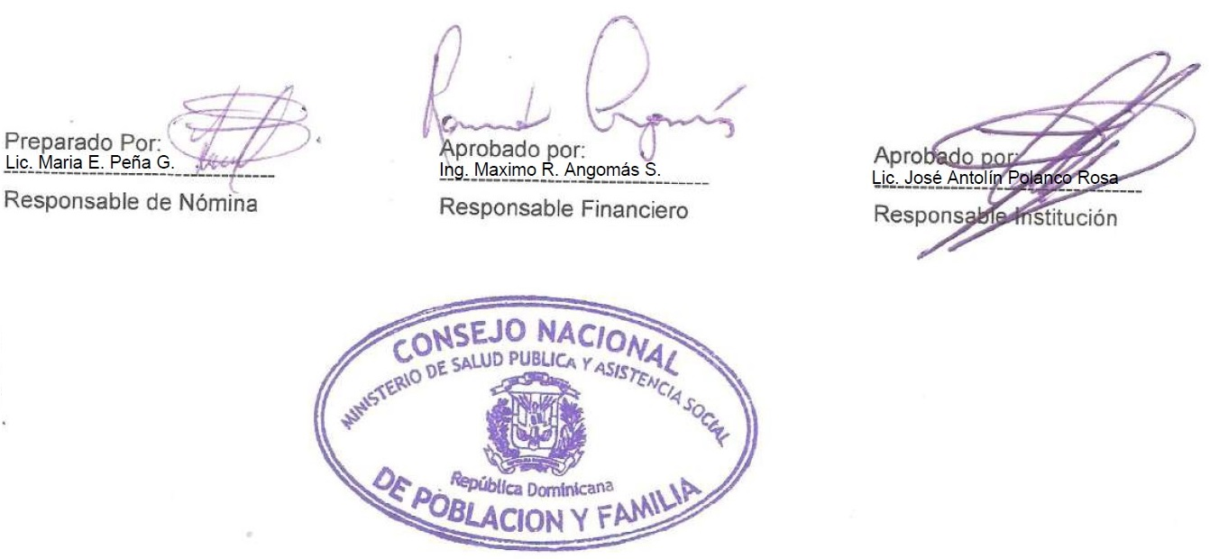 |  |  |  | TOTAL NETO | 891,258.46

